Hoja1
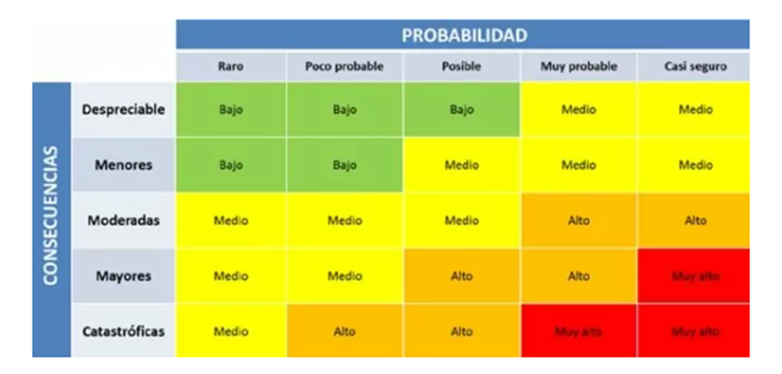
Matriz de Riesgo

Consecutivo | Descripción Riesgo | Tipo de Riesgo | Release | Probabilidad de ocurrencia | Impacto | Riesgo | Riesgo | Plan de Acción | Responsable | Estado
1 | Incumplimiento en los plazos de entrega | Producto | 1 | 3 | 3 | 9 | mitigar | Se debe realizar una revisión de los tiempos de entrega | PO-Desarrollo | Abierto
2 | Cambios de requisitos por parte del cliente | Proyecto | 1 | 3 | 4 | 12 | mitigar | Se realizaran revisión de los requisitos y establece un cronograma de entrega del nuevo alcance. | QA-PO -Desarrollo | Pendiente
3 | Perdida de data de usuarios registrados | Proyecto | 1 | 1 | 3 | 3 | mitigar | Se realizaran pruebas que verifiquen la informacion de usuarios en base de datos y validación de los mismos | QA-desarrollo | abierto
4 | Poca seguridad en los datos de inicio de sesion de la pagina | Producto | 1 | 1 | 2 | 2 | mitigar | Se implementaran las medidas de seguridad necesarias para proteger los datos de los usuario | QA- PO | Abierto
5 | Caida del sistema cuando se usa la pasarela de pago PSR | Producto | 1 | 2 | 5 | 10 | Contigencia | Se realizaran pruebas de carga a la plataforma para saber la cantidad de usuarios conectados que soporta | QA | Pendiente
6 | Se establece cambios en equipo de desarrollo de su lider tecnico | Poyecto | 1 | 1 | 5 | 5 | Contigencia | Se establece lineamientos de proyecto claros y objetivos | desarrollo | Abierto
7 | Fallos en la plataforma de compra | Producto | 1 | 3 | 4 | 12 | Contingencia | Se realizará pruebas de rendimiento de la plataforma para conocer el número de usuarios que soporta el servidor | Desarrollo-QA | Abierto
8 | Por los cambios de requisitos hay insuficiencia de recursos para llevar los cambios | Proyecto | 1 | 2 | 5 | 10 | Contingencia | Se realizaran estimaciones del presupuesto y alcance del mismo | PO | Abierto
9 | Falta de documentacion en los requisitos funcionales | Producto | 1 | 2 | 5 | 10 | Contingencia | Se realizaran pruebas estaticas que permitan verificar la documentación de los requisitos | QA-PO | Abierto
10 | Tiempo limitado para la creacion del plan de pruebas | Proyecto | 1 | 5 | 5 | 25 | Asumir | Asumir el poco tiempo que queda y trabajar para desarrollar un plan de pruebas que cumpla las espectativas | QA | Pendiente
11 | Los componentes se entregan sin pruebas unitarias completas | Producto | 1 | 5 | 5 | 25 | Asumir | Asumir Que cada componente debe tener pruebas unitarias para la calidad de las pruebas y no causar mayor costo del proyecto | Desarrollo | Abierto

